상품제안서
스위칠랜드아미 3단 캠핑 매트 (동물원) | 상품코드: F28851

 |  |  |  |  |  |  | 02-412-0044 | www.easy1.co.kr
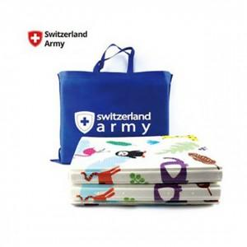

【상세/제작정보】 | 인쇄 / 스티커 / 선물포장 자세한 내용은 문의!

【인쇄/포장옵션】 | / 포장불가능

【공급단가】 | 수량 | 40~ | 120~ | 500~ | 1,000~ | 2,000~
*VAT별도 | 단가 | 10,340원 | 10,170원 | 9,910원 | 9,740원 | 9,480원

【상품 URL】 | https://dev.easy1.co.kr:443/src/goods_detail.php?gdno=28851

